상품제안서
2025 AP13 스프링 다이어리 32절 | 상품코드: F29455

 |  |  |  |  |  |  | 02-412-0044 | www.easy1.co.kr
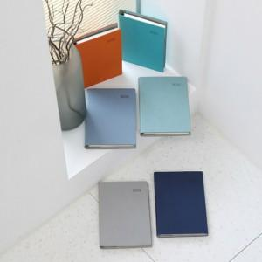 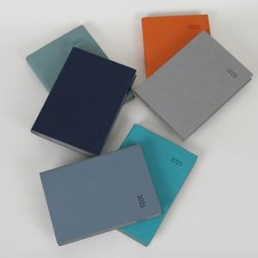 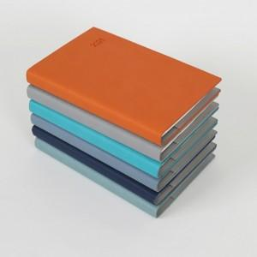

【상세/제작정보】 | * 2도 이상 인쇄 시 별도 문의 * 조각 기본 60*20mm (초과 시 추가 비용 발생) * 인쇄비(불박,금박,은박 등), 삽지비 별도 문의 네이비,오렌지,베이비블루,터키블루,소프트그레이,민트

【인쇄/포장옵션】 | / 포장불가능

【공급단가】 | 수량 | 100~ | 300~ | 500~ | 1,000~ | 3,000~
*VAT별도 | 단가 | 6,550원 | 6,440원 | 6,270원 | 6,160원 | 6,000원

【상품 URL】 | https://dev.easy1.co.kr:443/src/goods_detail.php?gdno=29455

